2
返回
 | 一次注液绑定
 | WebService地址 | http://192.168.100.11:8095/equipService.asmx
 | 调用接口名称 | GetTP1TrayCellInfo
 | 上传数据说明 | 上传托盘号、36个电芯条码，返回成功标记，失败标记及失败信息
 | 功能描述 | 1. 解绑托盘电芯 2. 上传新的托盘电芯绑定数据
 | MES后台检查项 | 0. 检查字符串格式，错误返回：“字符串不合法” 1. 检查托盘编号是否以“TP1”开头，错误返回：“托盘编号不正确” 2. 检查托盘是否已经解绑，错误返回：“托盘不能重复解绑” 3. 检查托盘是否在使用中，错误返回：“托盘正在使用中” 4. 检查电芯编号是否是相同批次，错误返回：“存在不同批次电芯” 5. 检查是否存在相同电芯，错误返回：“存在重复电芯” 6. 检查电芯是否正在其他托盘中，错误返回：“电芯重复绑定” 7. 其他错误返回：“绑定失败”
 | 传递值实例 | {"TrayNO":"TP2001","Cell1":"36ANCCB23140160N17I06B17I2301005846","Cell2":"36ANCCB23140160N17I06B17I2301005847","Cell3":"36ANCCB23140160N17I06B17I2301005848","Cell4":"36ANCCB23140160N17I06B17I2301005849","Cell5":"36ANCCB23140160N17I06B17I2301005850","Cell6":"","Cell7":"36ANCCB23140160N17I06B17I2301005852","Cell8":"36ANCCB23140160N17I06B17I2301005853","Cell9":"36ANCCB23140160N17I06B17I2301005854","Cell10":"36ANCCB23140160N17I06B17I2301005855","Cell11":"36ANCCB23140160N17I06B17I2301005856","Cell12":"36ANCCB23140160N17I06B17I2301005857","Cell13":"36ANCCB23140160N17I06B17I2301005858","Cell14":"","Cell15":"36ANCCB23140160N17I06B17I2301005860","Cell16":"36ANCCB23140160N17I06B17I2301005861","Cell17":"36ANCCB23140160N17I06B17I2301005862","Cell18":"36ANCCB23140160N17I06B17I2301005863","Cell19":"36ANCCB23140160N17I06B17I2301005864","Cell20":"36ANCCB23140160N17I06B17I2301005865","Cell21":"36ANCCB23140160N17I06B17I2301005866","Cell22":"","Cell23":"36ANCCB23140160N17I06B17I2301005868","Cell24":"36ANCCB23140160N17I06B17I2301005869","Cell25":"","Cell26":"36ANCCB23140160N17I06B17I2301005871","Cell27":"36ANCCB23140160N17I06B17I2301005872","Cell28":"36ANCCB23140160N17I06B17I2301005873","Cell29":"36ANCCB23140160N17I06B17I2301005874","Cell30":"36ANCCB23140160N17I06B17I2301005875","Cell31":"36ANCCB23140160N17I06B17I2301005876","Cell32":"36ANCCB23140160N17I06B17I2301005877","Cell33":"36ANCCB23140160N17I06B17I2301005878","Cell34":"36ANCCB23140160N17I06B17I2301005879","Cell35":"36ANCCB23140160N17I06B17I2301005880","Cell36":"36ANCCB23140160N17I06B17I2301005881"} | 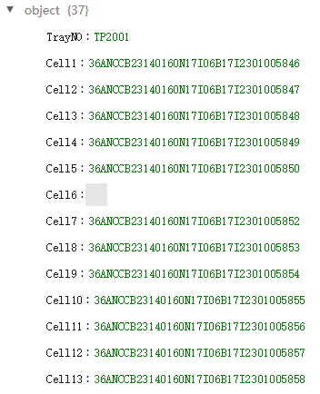
 | 返回值实例 | 正常输出内容： <ResultCode>0</ResultCode> <ResultMsg></ResultMsg> 异常输出内容： <ResultCode>1</ResultCode> <ResultMsg>与服务端通信异常。</ResultMsg>

4
返回
 | 一次高温活化
 | WebService地址 | http://192.168.100.11:8096/equipService.asmx
 | 调用接口名称 | UploadHighTempInfo
 | 上传数据说明 | 上传工步、托盘号、开始时间、结束时间，返回成功标记，失败标记及失败信息
 | 功能描述 | 1. 上传高温活化时间
 | MES后台检查项 | 0. 检查字符串格式，错误返回：“字符串不合法” 1. 检查托盘编号是否以“TP1”开头，错误返回：“托盘编号不正确” 2. 其他错误返回：“解绑失败”
 | 传递值实例 | {"Step":"3","TrayNO":"TP1001","StartTime":"2017\/9\/23 19:30:1","EndTime":"2017\/9\/24 1:28:1"} | 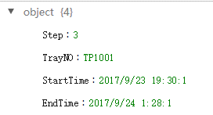
 | 返回值实例 | 正常输出内容： <ResultCode>0</ResultCode> <ResultMsg></ResultMsg> 异常输出内容： <ResultCode>1</ResultCode> <ResultMsg>与服务端通信异常。</ResultMsg>

5
返回
 | 二次高温活化
 | WebService地址 | http://192.168.100.11:8096/equipService.asmx
 | 调用接口名称 | UploadHighTempInfo
 | 上传数据说明 | 上传工步、托盘号、开始时间、结束时间，返回成功标记，失败标记及失败信息
 | 功能描述 | 1. 上传高温活化时间
 | MES后台检查项 | 0. 检查字符串格式，错误返回：“字符串不合法” 1. 检查托盘编号是否以“TP2”开头，错误返回：“托盘编号不正确” 2. 其他错误返回：“上传失败”
 | 传递值实例 | {"Step":"9","TrayNO":"TP2001","StartTime":"2017\/9\/23 19:30:1","EndTime":"2017\/9\/24 1:28:1"} | 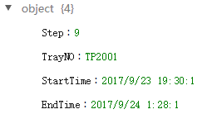
 | 返回值实例 | 正常输出内容： <ResultCode>0</ResultCode> <ResultMsg></ResultMsg> 异常输出内容： <ResultCode>1</ResultCode> <ResultMsg>与服务端通信异常。</ResultMsg>

7
返回
 | OCV1-4 测试数据上传
 | WebService地址 | http://192.168.100.11:8097/equipService.asmx
 | 调用接口名称 | UploadOCVData
 | 上传数据说明 | 上传电芯测试数据、测试时间、托盘号、设备编号
 | 功能描述 | 1. 上传统电芯测试数据
 | MES后台检查项 | 0. 检查字符串格式，错误返回：“字符串不合法” 1. 检查托盘编号是否以“TP2”开头，错误返回：“托盘编号不正确” 2. 检查设备编号是否存在，错误返回：“设备编号不存在” 3. 其他错误返回：“上传失败”
 | 传递值实例 | [{"Cell1":"3600","VOL":"100","IMP":"500","TestTime":"2017-9-28 15:14:40","trayNO":"TP0001","MACH":"BK01-01-01"},{"Cell2":"3600","VOL":"100","IMP":"500","TestTime":"2017-9-28 15:14:40","trayNO":"TP0001","MACH":"BK01-01-01"},{"Cell3":"","VOL":"","IMP":"","TestTime":"","trayNO":"","MACH":""},{"Cell4":"3600","VOL":"100","IMP":"500","TestTime":"2017-9-28 15:14:40","trayNO":"TP0001","MACH":"BK01-01-01"},{"Cell5":"3600","VOL":"100","IMP":"500","TestTime":"2017-9-28 15:14:40","trayNO":"TP0001","MACH":"BK01-01-01"},{"Cell6":"3600","VOL":"100","IMP":"500","TestTime":"2017-9-28 15:14:40","trayNO":"TP0001","MACH":"BK01-01-01"},{"Cell7":"3600","VOL":"100","IMP":"500","TestTime":"2017-9-28 15:14:40","trayNO":"TP0001","MACH":"BK01-01-01"},{"Cell8":"3600","VOL":"100","IMP":"500","TestTime":"2017-9-28 15:14:40","trayNO":"TP0001","MACH":"BK01-01-01"},{"Cell9":"3600","VOL":"100","IMP":"500","TestTime":"2017-9-28 15:14:40","trayNO":"TP0001","MACH":"BK01-01-01"},{"Cell10":"3600","VOL":"100","IMP":"500","TestTime":"2017-9-28 15:14:40","trayNO":"TP0001","MACH":"BK01-01-01"},{"Cell11":"3600","VOL":"100","IMP":"500","TestTime":"2017-9-28 15:14:40","trayNO":"TP0001","MACH":"BK01-01-01"},{"Cell12":"3600","VOL":"100","IMP":"500","TestTime":"2017-9-28 15:14:40","trayNO":"TP0001","MACH":"BK01-01-01"},{"Cell13":"3600","VOL":"100","IMP":"500","TestTime":"2017-9-28 15:14:40","trayNO":"TP0001","MACH":"BK01-01-01"},{"Cell14":"3600","VOL":"100","IMP":"500","TestTime":"2017-9-28 15:14:40","trayNO":"TP0001","MACH":"BK01-01-01"},{"Cell15":"3600","VOL":"100","IMP":"500","TestTime":"2017-9-28 15:14:40","trayNO":"TP0001","MACH":"BK01-01-01"},{"Cell16":"3600","VOL":"100","IMP":"500","TestTime":"2017-9-28 15:14:40","trayNO":"TP0001","MACH":"BK01-01-01"},{"Cell17":"3600","VOL":"100","IMP":"500","TestTime":"2017-9-28 15:14:40","trayNO":"TP0001","MACH":"BK01-01-01"},{"Cell18":"3600","VOL":"100","IMP":"500","TestTime":"2017-9-28 15:14:40","trayNO":"TP0001","MACH":"BK01-01-01"},{"Cell19":"3600","VOL":"100","IMP":" | 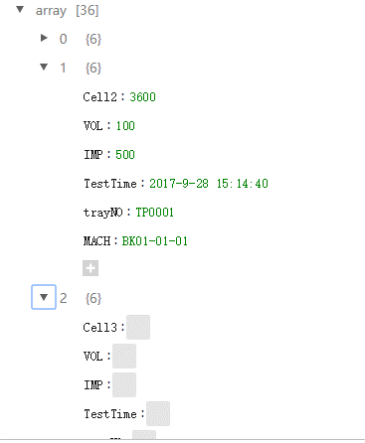
 | 返回值实例 | 正常输出内容： <ResultCode>0</ResultCode> <ResultMsg></ResultMsg> 异常输出内容： <ResultCode>1</ResultCode> <ResultMsg>与服务端通信异常。</ResultMsg>

8
返回
 | OCV1-4 挑选
 | WebService地址 | http://192.168.100.11:8097/equipService.asmx
 | 调用接口名称 | GetCellSeparation
 | 上传数据说明 | 上传工步、托盘号，返回不符合规格的电芯条码
 | 功能描述 | 1. 返回托盘中不符合规格的电芯条码
 | MES后台检查项 | 0. 检查字符串格式，错误返回：“字符串不合法” 1. 检查托盘编号是否以“TP2”开头，错误返回：“托盘编号不正确”
 | 传递值实例 | {"Step":"19","TrayNO":"TP2001"}
 | 返回值实例 | 正常输出内容： <ResultCode>0</ResultCode> <ResultMsg></ResultMsg> <CellList>{"Cell1":"3600NCC","Cell2":"3600NCC","Cell3":"3600NCC","Cell4":"3600NCC"}</CellList> 异常输出内容： <ResultCode>1</ResultCode> <ResultMsg>与服务端通信异常。</ResultMsg> <CellList></CellList> | 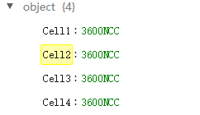

13
返回
 | 化成数据上传
 | WebService地址 | http://192.168.100.11:8098/equipService.asmx
 | 调用接口名称 | UploadHuaChengData
 | 上传数据说明 | 上传化成电芯测试数据、测试时间、托盘号、设备编号、通道号
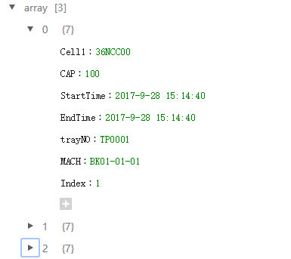
 | 功能描述 | 1. 上传统电芯测试数据 2. 上传统电芯曲线图数据
 | MES后台检查项 | 0. 检查字符串格式，错误返回：“字符串不合法” 1. 检查托盘编号是否以“TP2”开头，错误返回：“托盘编号不正确” 2. 检查设备编号是否存在，错误返回：“设备编号不存在” 3. 其他错误返回：“上传失败”
 | 传递值实例 | [{"Cell1":"36NCC00","CAP":"100","StartTime":"2017-9-28 15:14:40","EndTime":"2017-9-28 15:14:40","trayNO":"TP0001","MACH":"BK01-01-01","Index":"1"},{"Cell2":"36NCC00","CAP":"100","StartTime":"2017-9-28 15:14:40","EndTime":"2017-9-28 15:14:40","trayNO":"TP0001","MACH":"BK01-01-01","Index":"1"},{"Cell3":"36NCC00","CAP":"100","StartTime":"2017-9-28 15:14:40","EndTime":"2017-9-28 15:14:40","trayNO":"TP0001","MACH":"BK01-01-01","Index":"1"},......]
 | 返回值实例 | 正常输出内容： <ResultCode>0</ResultCode> <ResultMsg></ResultMsg> 异常输出内容： <ResultCode>1</ResultCode> <ResultMsg>与服务端通信异常。</ResultMsg>

14
返回
 | 分容数据上传
 | WebService地址 | http://192.168.100.11:8098/equipService.asmx
 | 调用接口名称 | UploadFenRongData
 | 上传数据说明 | 上传分容电芯测试数据、测试时间、托盘号、设备编号、通道号
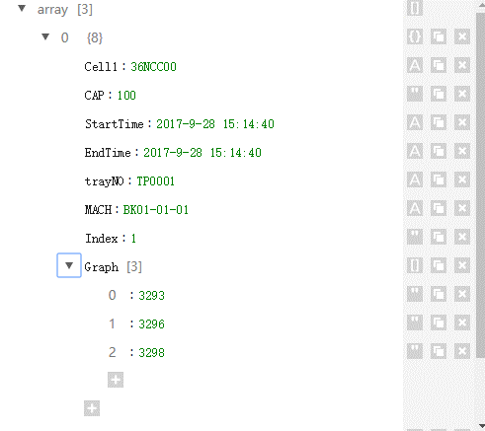
 | 功能描述 | 1. 上传统电芯测试数据 2. 上传统电芯曲线图数据
 | MES后台检查项 | 0. 检查字符串格式，错误返回：“字符串不合法” 1. 检查托盘编号是否以“TP2”开头，错误返回：“托盘编号不正确” 2. 检查设备编号是否存在，错误返回：“设备编号不存在” 3. 其他错误返回：“上传失败”
 | 传递值实例 | [{"Cell1":"36NCC00","CAP":"100","StartTime":"2017-9-28 15:14:40","EndTime":"2017-9-28 15:14:40","trayNO":"TP0001","MACH":"BK01-01-01","Index":"1","Graph":["3293","3296","3298"]},{"Cell2":"36NCC00","CAP":"100","StartTime":"2017-9-28 15:14:40","EndTime":"2017-9-28 15:14:40","trayNO":"TP0001","MACH":"BK01-01-01","Index":"1","Graph":["3293","3296","3298"]},{"Cell3":"36NCC00","CAP":"100","StartTime":"2017-9-28 15:14:40","EndTime":"2017-9-28 15:14:40","trayNO":"TP0001","MACH":"BK01-01-01","Index":"1","Graph":["3293","3296","3298"]},......]
 | 返回值实例 | 正常输出内容： <ResultCode>0</ResultCode> <ResultMsg></ResultMsg> 异常输出内容： <ResultCode>1</ResultCode> <ResultMsg>与服务端通信异常。</ResultMsg>

